Calcul
Calculs de dévoiement - Tubage de cheminée DUOTEN

Ø intérieur Duoten |  |  |  | 180 mm
Ø extérieur Duoten |  |  |  | 230 mm
Angle |  |  |  | 45° |  | HA = | VA =
1m | soit lg utile de | 944 mm | Nombre de Longueurs | 5 | 2 coudes seuls | 191 mm | 460 mm
50 cm | soit lg utile de | 444 mm |  | 2 | La ou les longueurs | 4,651 mm | 4,651 mm
25 cm | soit lg utile de | 194 mm |  | 5 | Total | 4,842 mm | 5,111 mm
Longueur utile (Lu) |  |  |  | 6,578 mm

Ø
Ø
Ø
2 coudes de 15°
2 coudes de 30°
2 coudes de 45°
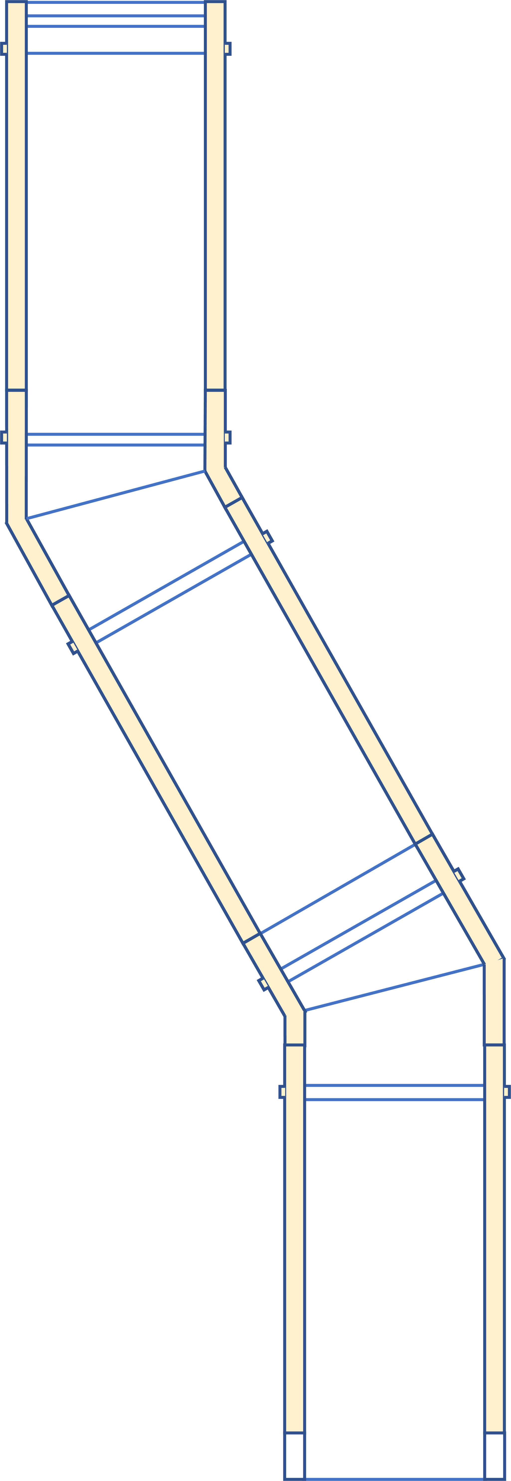
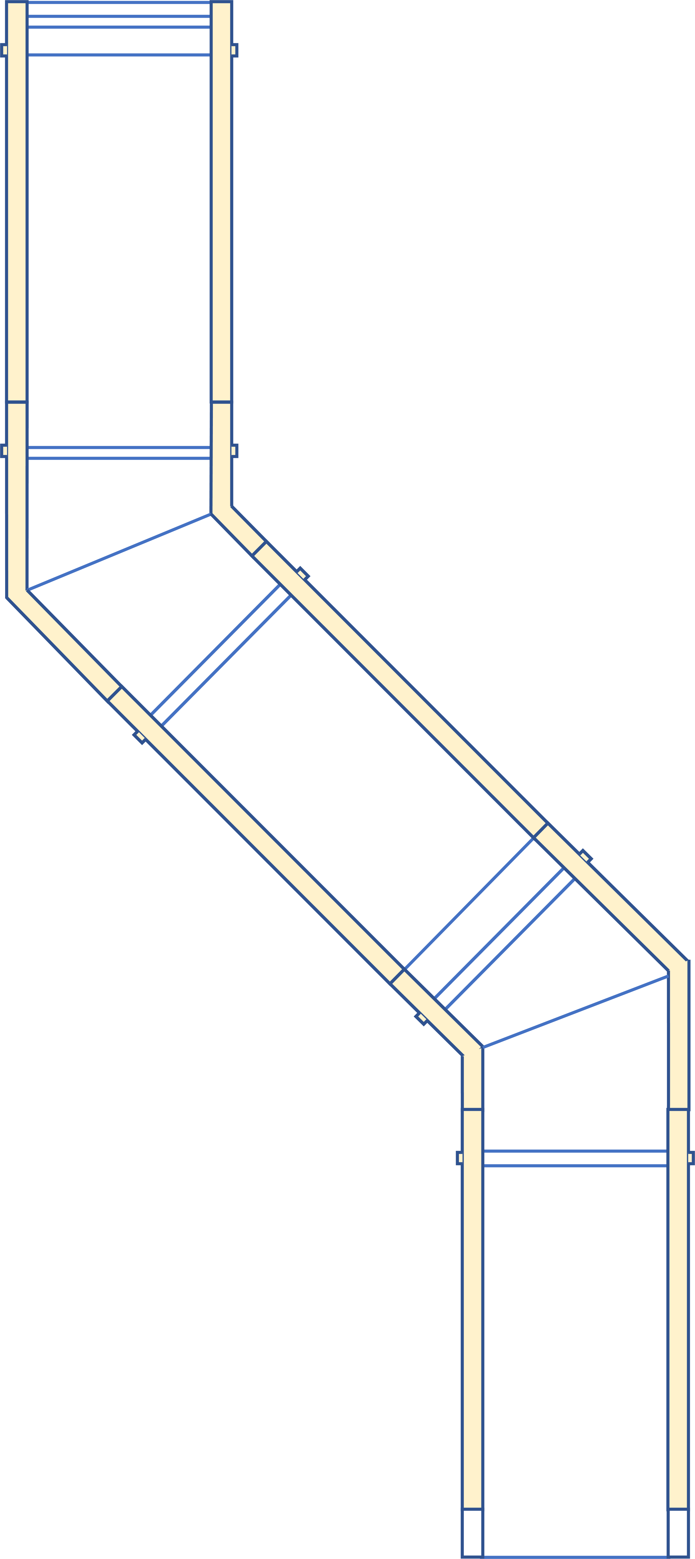

15°
30°
45°

Lu
Lu
Lu
VA
VA
VA

HA
HA
HA

